Grafico 1
Exportaciones agroindustriales y totales mensuales - USD millones

Fuente: Subsecretaría de Mercados Agroalimentarios e Inserción Internacional en base a datos mensuales de INDEC
Fecha de actualización de las bases mensuales INDEC: 21/01/2026

Período | AGROINDUSTRIA |  |  |  | TOTAL EXPORTADO
 |  |  | TOTAL ANUAL |  |  |  | TOTAL ANUAL
 | Toneladas | USD Fob (Mill) | Toneladas | USD Fob (Mill) | Toneladas | USD Fob (Mill) | Toneladas | USD Fob (Mill)
Jan-21 | 7,722,986 | $ 3,534 | 113,057,713 | 53,641 | 8,867,251 | $ 4,912 | 128,297,859 | 77,839
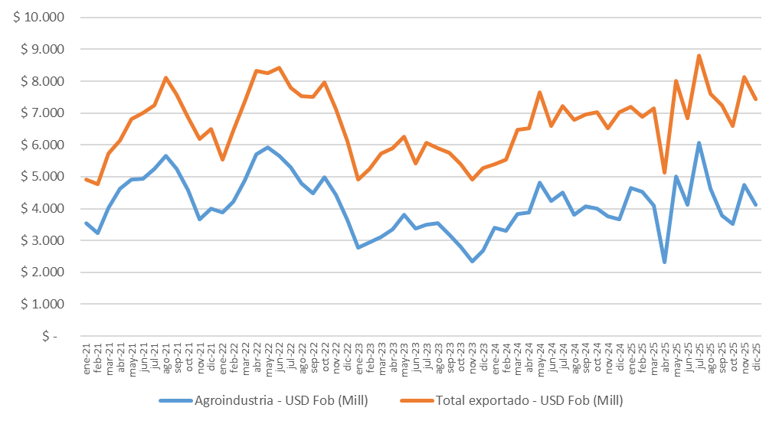
Feb-21 | 6,453,881 | $ 3,230 |  |  | 7,528,805 | $ 4,775
Mar-21 | 8,907,376 | $ 4,022 |  |  | 10,102,839 | $ 5,720
Apr-21 | 10,910,728 | $ 4,618 |  |  | 11,884,753 | $ 6,143
May-21 | 10,092,530 | $ 4,912 |  |  | 11,381,394 | $ 6,813
Jun-21 | 10,683,975 | $ 4,929 |  |  | 11,953,661 | $ 7,010
Jul-21 | 11,280,972 | $ 5,245 |  |  | 12,456,679 | $ 7,252
Aug-21 | 11,863,373 | $ 5,663 |  |  | 13,315,463 | $ 8,099
Sep-21 | 10,540,339 | $ 5,251 |  |  | 11,776,088 | $ 7,570
Oct-21 | 9,194,629 | $ 4,571 |  |  | 10,568,899 | $ 6,863
Nov-21 | 7,000,685 | $ 3,672 |  |  | 8,460,936 | $ 6,191
Dec-21 | 8,406,240 | $ 3,994 |  |  | 10,001,090 | $ 6,491
Jan-22 | 8,355,257 | $ 3,888 | 106,277,308 | 57,952 | 9,742,422 | $ 5,548 | 125,515,438 | 88,446
Feb-22 | 8,412,782 | $ 4,222 |  |  | 10,167,204 | $ 6,452
Mar-22 | 9,746,707 | $ 4,893 |  |  | 11,336,235 | $ 7,354
Apr-22 | 11,275,613 | $ 5,711 |  |  | 12,877,537 | $ 8,337
May-22 | 10,763,154 | $ 5,924 |  |  | 12,071,064 | $ 8,254
Jun-22 | 9,991,711 | $ 5,668 |  |  | 11,486,150 | $ 8,433
Jul-22 | 10,442,688 | $ 5,303 |  |  | 11,562,975 | $ 7,805
Aug-22 | 8,428,410 | $ 4,790 |  |  | 10,058,405 | $ 7,541
Sep-22 | 7,420,371 | $ 4,484 |  |  | 9,328,313 | $ 7,518
Oct-22 | 8,254,258 | $ 4,979 |  |  | 10,137,922 | $ 7,962
Nov-22 | 6,955,625 | $ 4,441 |  |  | 8,739,521 | $ 7,122
Dec-22 | 6,230,731 | $ 3,650 |  |  | 8,007,690 | $ 6,119
Jan-23 | 4,538,688 | $ 2,768 | 65,427,977 | 37,411 | 6,161,100 | $ 4,925 | 86,445,605 | 66,789
Feb-23 | 4,565,371 | $ 2,946 |  |  | 6,498,202 | $ 5,239
Mar-23 | 5,383,298 | $ 3,113 |  |  | 7,300,856 | $ 5,735
Apr-23 | 5,364,169 | $ 3,351 |  |  | 7,040,439 | $ 5,898
May-23 | 6,475,684 | $ 3,820 |  |  | 8,160,019 | $ 6,262
Jun-23 | 6,221,950 | $ 3,364 |  |  | 7,586,638 | $ 5,415
Jul-23 | 6,822,960 | $ 3,499 |  |  | 8,571,283 | $ 6,060
Aug-23 | 7,378,506 | $ 3,533 |  |  | 9,095,633 | $ 5,910
Sep-23 | 6,094,948 | $ 3,180 |  |  | 7,627,337 | $ 5,751
Oct-23 | 4,454,886 | $ 2,807 |  |  | 6,484,080 | $ 5,396
Nov-23 | 3,670,789 | $ 2,349 |  |  | 5,604,834 | $ 4,923
Dec-23 | 4,456,728 | $ 2,681 |  |  | 6,315,184 | $ 5,273
Jan-24 | 7,256,374 | $ 3,393 | 101,959,131 | 47,277 | 9,160,686 | $ 5,398 | 126,610,636 | 79,721
Feb-24 | 6,815,298 | $ 3,312 |  |  | 8,702,688 | $ 5,530
Mar-24 | 8,873,613 | $ 3,840 |  |  | 10,993,544 | $ 6,479
Apr-24 | 9,236,757 | $ 3,880 |  |  | 11,469,279 | $ 6,527
May-24 | 10,770,647 | $ 4,811 |  |  | 13,096,669 | $ 7,652
Jun-24 | 9,141,966 | $ 4,237 |  |  | 10,813,199 | $ 6,590
Jul-24 | 9,876,061 | $ 4,497 |  |  | 11,927,880 | $ 7,221
Aug-24 | 8,061,713 | $ 3,819 |  |  | 9,961,000 | $ 6,793
Sep-24 | 8,480,793 | $ 4,066 |  |  | 10,533,116 | $ 6,948
Oct-24 | 8,039,747 | $ 3,997 |  |  | 10,147,716 | $ 7,026
Nov-24 | 7,423,301 | $ 3,762 |  |  | 9,241,792 | $ 6,522
Dec-24 | 7,982,862 | $ 3,662 |  |  | 10,563,067 | $ 7,035
Jan-25 | 8,961,489 | $ 4,659 | 114,471,388 | 51,622 | 11,475,704 | $ 7,205 | 144,759,832 | 87,077
Feb-25 | 9,651,896 | $ 4,518 |  |  | 11,578,395 | $ 6,885
Mar-25 | 9,035,118 | $ 4,088 |  |  | 11,786,836 | $ 7,148
Apr-25 | 4,657,283 | $ 2,327 |  |  | 6,923,181 | $ 5,135
May-25 | 11,245,103 | $ 5,003 |  |  | 14,022,624 | $ 8,013
Jun-25 | 9,574,779 | $ 4,130 |  |  | 11,647,543 | $ 6,846
Jul-25 | 13,738,990 | $ 6,074 |  |  | 16,094,073 | $ 8,804
Aug-25 | 10,928,404 | $ 4,624 |  |  | 13,482,267 | $ 7,612
Sep-25 | 8,132,285 | $ 3,788 |  |  | 10,788,911 | $ 7,254
Oct-25 | 9,061,410 | $ 3,530 |  |  | 11,551,215 | $ 6,595
Nov-25 | 10,142,544 | $ 4,749 |  |  | 13,051,166 | $ 8,133
Dec-25 | 9,342,088 | $ 4,130 |  |  | 12,357,916 | $ 7,448

 | Nota: Valores ordenados de mayor a menor: columna - USD Fob (Mill), 2025.
 | Para mayor información ingresar: https://www.magyp.gob.ar/mercadosagropecuarios/comercio-internacional.php
 | Consultas:
 | Correo electrónico: ssmaii@magyp.gob.ar

Grafico 2 y 4
Balanza comercial agroindustrial - USD millones

Fuente: Subsecretaría de Mercados Agroalimentarios e Inserción Internacional en base a datos mensuales de INDEC
Fecha de actualización de las bases mensuales INDEC: 21/01/2026

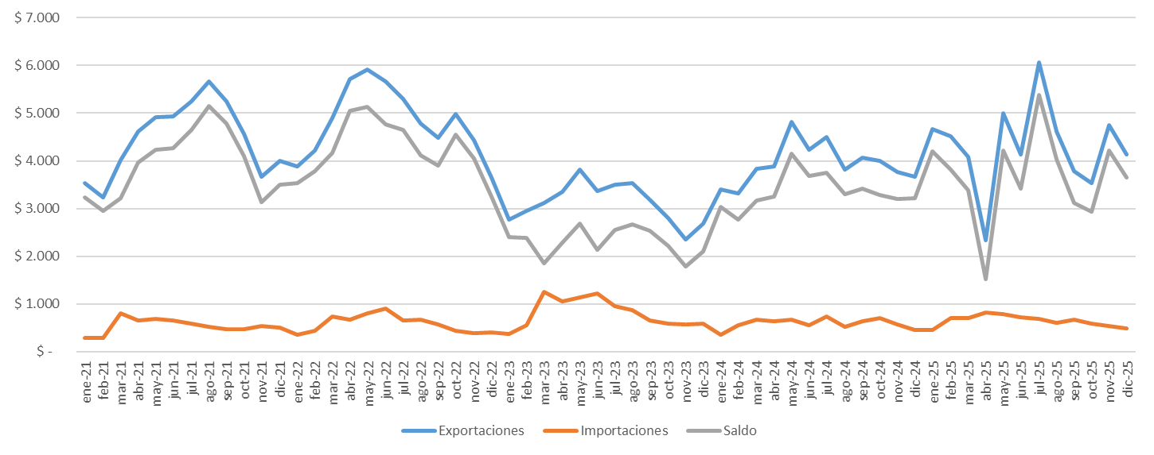
Período | EXPORTACIONES AGROINDUSTRIA |  |  |  | IMPORTACIONES AGROINDUSTRIALES |  |  |  | SALDO USD (Mill)
 |  |  | TOTAL ANUAL |  |  |  | TOTAL ANUAL
 | Toneladas | USD Fob (Mill) | Toneladas | USD Fob (Mill) | Toneladas | USD Cif (Mill) | Toneladas | USD Cif (Mill)
Jan-21 | 7,722,986 | 3,534 | 113,057,713 | 53,641 | 258,565 | 292 | 7,402,040 | 6,433 | 3,241
Feb-21 | 6,453,881 | 3,230 |  |  | 205,256 | 281 |  |  | 2,949
Mar-21 | 8,907,376 | 4,022 |  |  | 1,092,191 | 798 |  |  | 3,225
Apr-21 | 10,910,728 | 4,618 |  |  | 896,526 | 649 |  |  | 3,970
May-21 | 10,092,530 | 4,912 |  |  | 862,407 | 678 |  |  | 4,234
Jun-21 | 10,683,975 | 4,929 |  |  | 819,286 | 655 |  |  | 4,274
Jul-21 | 11,280,972 | 5,245 |  |  | 712,613 | 588 |  |  | 4,657
Aug-21 | 11,863,373 | 5,663 |  |  | 599,164 | 518 |  |  | 5,144
Sep-21 | 10,540,339 | 5,251 |  |  | 469,242 | 469 |  |  | 4,782
Oct-21 | 9,194,629 | 4,571 |  |  | 481,872 | 468 |  |  | 4,103
Nov-21 | 7,000,685 | 3,672 |  |  | 541,608 | 536 |  |  | 3,135
Dec-21 | 8,406,240 | 3,994 |  |  | 463,308 | 501 |  |  | 3,494
Jan-22 | 8,355,257 | 3,888 | 106,277,308 | 57,952 | 219,056 | 358 | 6,195,644 | 6,992 | 3,530
Feb-22 | 8,412,782 | 4,222 |  |  | 370,443 | 441 |  |  | 3,781
Mar-22 | 9,746,707 | 4,893 |  |  | 654,040 | 732 |  |  | 4,161
Apr-22 | 11,275,613 | 5,711 |  |  | 617,687 | 661 |  |  | 5,050
May-22 | 10,763,154 | 5,924 |  |  | 797,328 | 797 |  |  | 5,127
Jun-22 | 9,991,711 | 5,668 |  |  | 912,992 | 894 |  |  | 4,774
Jul-22 | 10,442,688 | 5,303 |  |  | 665,927 | 645 |  |  | 4,658
Aug-22 | 8,428,410 | 4,790 |  |  | 608,125 | 669 |  |  | 4,121
Sep-22 | 7,420,371 | 4,484 |  |  | 522,460 | 575 |  |  | 3,908
Oct-22 | 8,254,258 | 4,979 |  |  | 337,504 | 437 |  |  | 4,542
Nov-22 | 6,955,625 | 4,441 |  |  | 236,372 | 384 |  |  | 4,057
Dec-22 | 6,230,731 | 3,650 |  |  | 253,711 | 398 |  |  | 3,252
Jan-23 | 4,538,688 | 2,768 | 65,427,977 | 37,411 | 202,727 | 363 | 12,714,298 | 9,796 | 2,405
Feb-23 | 4,565,371 | 2,946 |  |  | 568,435 | 560 |  |  | 2,386
Mar-23 | 5,383,298 | 3,113 |  |  | 1,629,982 | 1,255 |  |  | 1,858
Apr-23 | 5,364,169 | 3,351 |  |  | 1,448,391 | 1,059 |  |  | 2,292
May-23 | 6,475,684 | 3,820 |  |  | 1,592,683 | 1,129 |  |  | 2,691
Jun-23 | 6,221,950 | 3,364 |  |  | 1,906,279 | 1,226 |  |  | 2,138
Jul-23 | 6,822,960 | 3,499 |  |  | 1,286,635 | 951 |  |  | 2,548
Aug-23 | 7,378,506 | 3,533 |  |  | 1,183,839 | 872 |  |  | 2,661
Sep-23 | 6,094,948 | 3,180 |  |  | 819,967 | 649 |  |  | 2,531
Oct-23 | 4,454,886 | 2,807 |  |  | 671,572 | 583 |  |  | 2,224
Nov-23 | 3,670,789 | 2,349 |  |  | 668,237 | 571 |  |  | 1,778
Dec-23 | 4,456,728 | 2,681 |  |  | 735,552 | 579 |  |  | 2,102
Jan-24 | 7,256,374 | 3,393 | 101,959,131 | 47,277 | 286,336 | 358 | 9,819,497 | 7,052 | 3,035
Feb-24 | 6,815,298 | 3,312 |  |  | 843,503 | 547 |  |  | 2,765
Mar-24 | 8,873,613 | 3,840 |  |  | 1,156,472 | 672 |  |  | 3,168
Apr-24 | 9,236,757 | 3,880 |  |  | 929,377 | 633 |  |  | 3,246
May-24 | 10,770,647 | 4,811 |  |  | 985,233 | 661 |  |  | 4,150
Jun-24 | 9,141,966 | 4,237 |  |  | 833,700 | 559 |  |  | 3,678
Jul-24 | 9,876,061 | 4,497 |  |  | 1,144,511 | 742 |  |  | 3,755
Aug-24 | 8,061,713 | 3,819 |  |  | 758,049 | 516 |  |  | 3,303
Sep-24 | 8,480,793 | 4,066 |  |  | 854,763 | 641 |  |  | 3,425
Oct-24 | 8,039,747 | 3,997 |  |  | 973,029 | 706 |  |  | 3,291
Nov-24 | 7,423,301 | 3,762 |  |  | 724,159 | 567 |  |  | 3,195
Dec-24 | 7,982,862 | 3,662 |  |  | 330,365 | 449 |  |  | 3,213
Jan-25 | 8,961,489 | 4,659 | 114,471,388 | 51,622 | 294,391 | 454 | 8,840,605 | 7,709 | 4,206
Feb-25 | 9,651,896 | 4,518 |  |  | 956,650 | 699 |  |  | 3,819
Mar-25 | 9,035,118 | 4,088 |  |  | 858,963 | 699 |  |  | 3,390
Apr-25 | 4,657,283 | 2,327 |  |  | 1,104,937 | 817 |  |  | 1,510
May-25 | 11,245,103 | 5,003 |  |  | 1,017,581 | 781 |  |  | 4,222
Jun-25 | 9,574,779 | 4,130 |  |  | 939,558 | 714 |  |  | 3,417
Jul-25 | 13,738,990 | 6,074 |  |  | 843,649 | 685 |  |  | 5,389
Aug-25 | 10,928,404 | 4,624 |  |  | 650,278 | 594 |  |  | 4,030
Sep-25 | 8,132,285 | 3,788 |  |  | 682,936 | 663 |  |  | 3,125
Oct-25 | 9,061,410 | 3,530 |  |  | 607,342 | 588 |  |  | 2,943
Nov-25 | 10,142,544 | 4,749 |  |  | 536,826 | 534 |  |  | 4,216
Dec-25 | 9,342,088 | 4,130 |  |  | 347,496 | 482 |  |  | 3,648

Tabla 1 y Grafico 3
Exportaciones de complejos agroindustriales – enero-diciembre 2024 y 2025

Fuente: Subsecretaría de Mercados Agroalimentarios e Inserción Internacional en base a datos mensuales de INDEC
Fecha de actualización de las bases mensuales INDEC: 21/01/2026

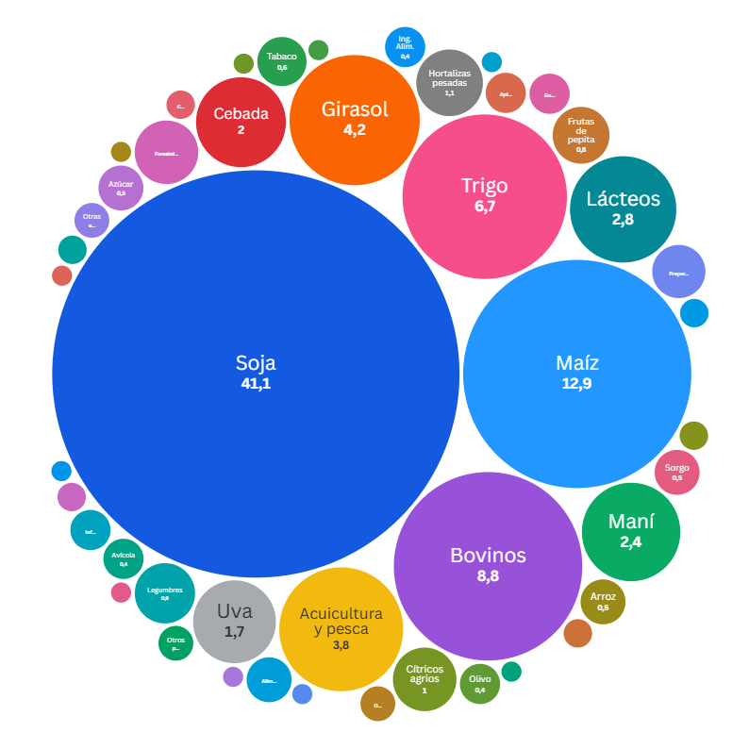
Complejo agroindustrial |  | 2024 |  |  | 2025 |  |  | Variación interanual (2025 vs 2024)
 |  | Toneladas | USD Fob (Mill) | USD Fob / Tn | Toneladas | USD Fob (Mill) | USD Fob / Tn | Toneladas | USD Fob (Mill) | USD Fob / Tn
1 | Soja | 40,798,576.2 | 19,471.5 | 477.3 | 49,278,739.5 | 21,242.4 | 431.1 | 20.8% | 9.1% | -9.7%
2 | Maíz | 35,199,950.2 | 7,256.1 | 206.1 | 31,516,671.6 | 6,653.3 | 211.1 | -10.5% | -8.3% | 2.4%
3 | Bovinos | 1,114,225.6 | 3,619.9 | 3,248.8 | 1,065,919.1 | 4,558.5 | 4,276.6 | -4.3% | 25.9% | 31.6%
4 | Trigo | 8,832,214.2 | 2,573.6 | 291.4 | 14,997,445.1 | 3,452.2 | 230.2 | 69.8% | 34.1% | -21.0%
5 | Girasol | 2,412,753.1 | 1,449.7 | 600.9 | 3,280,344.6 | 2,175.4 | 663.2 | 36.0% | 50.1% | 10.4%
6 | Acuicultura y pesca | 520,641.7 | 1,889.9 | 3,630.0 | 538,518.3 | 1,949.7 | 3,620.4 | 3.4% | 3.2% | -0.3%
7 | Lácteos | 347,397.4 | 1,222.2 | 3,518.0 | 386,376.7 | 1,459.1 | 3,776.4 | 11.2% | 19.4% | 7.3%
8 | Maní | 730,029.9 | 1,186.2 | 1,624.8 | 914,394.6 | 1,226.3 | 1,341.1 | 25.3% | 3.4% | -17.5%
9 | Cebada | 4,036,493.3 | 1,180.3 | 292.4 | 4,015,262.2 | 1,040.3 | 259.1 | -0.5% | -11.9% | -11.4%
10 | Uva | 337,847.0 | 932.9 | 2,761.4 | 339,763.7 | 893.5 | 2,629.8 | 0.6% | -4.2% | -4.8%
11 | Hortalizas pesadas | 660,517.2 | 578.9 | 876.4 | 567,160.6 | 546.2 | 963.1 | -14.1% | -5.6% | 9.9%
12 | Cítricos agrios | 262,195.4 | 441.1 | 1,682.3 | 314,031.3 | 515.9 | 1,642.7 | 19.8% | 17.0% | -2.4%
13 | Forestoindustria | 924,787.6 | 418.5 | 452.6 | 976,778.9 | 499.4 | 511.3 | 5.6% | 19.3% | 13.0%
14 | Legumbres | 480,745.6 | 337.8 | 702.6 | 595,576.8 | 445.9 | 748.7 | 23.9% | 32.0% | 6.6%
15 | Frutas de pepita | 440,285.1 | 350.3 | 795.5 | 449,864.3 | 390.2 | 867.3 | 2.2% | 11.4% | 9.0%
16 | Preparaciones alimenticias | 154,091.2 | 321.3 | 2,085.2 | 178,120.1 | 365.6 | 2,052.3 | 15.6% | 13.8% | -1.6%
17 | Tabaco | 56,619.7 | 290.6 | 5,132.5 | 67,496.7 | 328.9 | 4,872.3 | 19.2% | 13.2% | -5.1%
18 | Sorgo | 1,183,871.6 | 261.6 | 221.0 | 1,298,232.0 | 273.4 | 210.6 | 9.7% | 4.5% | -4.7%
19 | Alimentos para animales | 265,306.1 | 273.1 | 1,029.2 | 283,964.7 | 269.2 | 948.1 | 7.0% | -1.4% | -7.9%
20 | Arroz | 277,224.5 | 194.3 | 700.7 | 503,642.4 | 259.4 | 515.1 | 81.7% | 33.5% | -26.5%
Resto de complejos agroindustriales |  | 2,923,358.7 | 3,026.9 | 1,035.4 | 2,903,085.2 | 3,077.4 | 1,060.0 | -0.7% | 1.7% | 2.4%
 | Total general | 101,959,131.2 | 47,276.6 | 463.7 | 114,471,388.2 | 51,622.2 | 451.0 | 12.3% | 9.2% | -2.7%

 | Nota: Valores ordenados de mayor a menor: columna - USD Fob (Mill), 2025.
 | Para mayor información ingresar: https://www.magyp.gob.ar/mercadosagropecuarios/comercio-internacional.php
 | Consultas:
 | Correo electrónico: ssmaii@magyp.gob.ar

Tabla 4 y Grafico 5
Destino de las exportaciones agroindustriales – enero-diciembre 2025

Fuente: Subsecretaría de Mercados Agroalimentarios e Inserción Internacional en base a datos mensuales de INDEC
Fecha de actualización de las bases mensuales INDEC: 21/01/2026

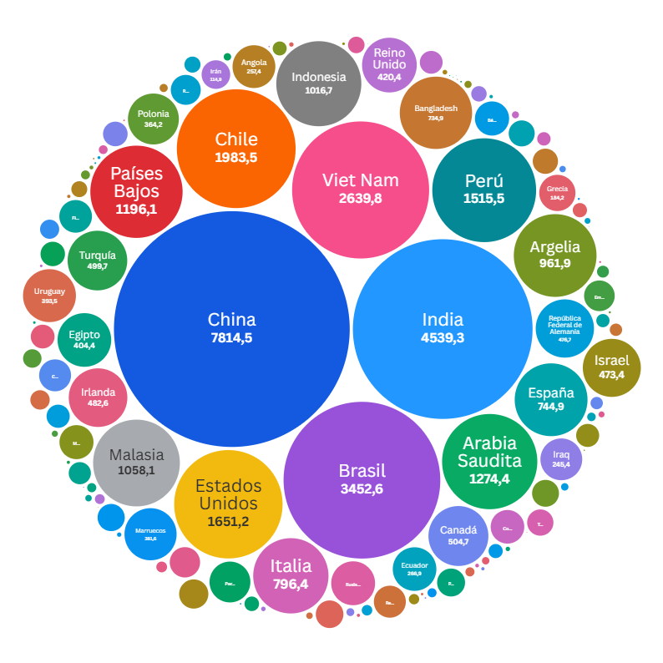
Destino de exportaciones |  | 2025
 |  | Toneladas | USD Fob (Mill) | USD Fob / Tn | % Toneladas | % USD Fob (Mill)
 | Sin determinar | 24,889,247.9 | 10,827.4 | 435.0
1 | China | 14,472,189.5 | 7,814.5 | 540.0 | 12.6% | 15.1%
2 | India | 4,379,288.5 | 4,539.3 | 1,036.5 | 3.8% | 8.8%
3 | Brasil | 7,561,277.7 | 3,452.6 | 456.6 | 6.6% | 6.7%
4 | Viet Nam | 10,149,447.2 | 2,639.8 | 260.1 | 8.9% | 5.1%
5 | Chile | 4,225,962.1 | 1,983.5 | 469.4 | 3.7% | 3.8%
6 | Estados Unidos | 933,400.3 | 1,651.2 | 1,769.0 | 0.8% | 3.2%
7 | Perú | 5,233,296.8 | 1,515.5 | 289.6 | 4.6% | 2.9%
8 | Arabia Saudita | 5,258,170.3 | 1,274.4 | 242.4 | 4.6% | 2.5%
9 | Países Bajos | 1,570,983.8 | 1,196.1 | 761.4 | 1.4% | 2.3%
10 | Malasia | 4,488,418.4 | 1,058.1 | 235.7 | 3.9% | 2.0%
11 | Indonesia | 3,870,807.8 | 1,016.7 | 262.7 | 3.4% | 2.0%
12 | Argelia | 3,176,991.0 | 961.9 | 302.8 | 2.8% | 1.9%
13 | Italia | 1,561,310.0 | 796.4 | 510.1 | 1.4% | 1.5%
14 | España | 836,020.1 | 744.9 | 891.0 | 0.7% | 1.4%
15 | Bangladesh | 1,614,496.2 | 734.9 | 455.2 | 1.4% | 1.4%
16 | Canadá | 432,137.2 | 504.7 | 1,168.0 | 0.4% | 1.0%
17 | Turquía | 1,434,603.9 | 499.7 | 348.3 | 1.3% | 1.0%
18 | Irlanda | 1,647,832.3 | 482.6 | 292.9 | 1.4% | 0.9%
19 | República Federal de Alemania | 111,048.5 | 476.7 | 4,292.7 | 0.1% | 0.9%
20 | Israel | 78,555.0 | 473.4 | 6,026.4 | 0.1% | 0.9%
21 | Reino Unido | 879,715.7 | 420.4 | 477.9 | 0.8% | 0.8%
22 | Egipto | 1,751,805.3 | 404.4 | 230.9 | 1.5% | 0.8%
23 | Uruguay | 495,137.3 | 393.5 | 794.8 | 0.4% | 0.8%
24 | Marruecos | 1,169,001.8 | 381.6 | 326.4 | 1.0% | 0.7%
25 | Polonia | 965,447.4 | 364.2 | 377.3 | 0.8% | 0.7%
26 | Rusia Federación de | 200,992.9 | 270.6 | 1,346.2 | 0.2% | 0.5%
27 | Ecuador | 748,205.9 | 266.9 | 356.8 | 0.7% | 0.5%
28 | Angola | 1,046,342.9 | 257.4 | 246.0 | 0.9% | 0.5%
29 | Iraq | 783,827.3 | 245.4 | 313.0 | 0.7% | 0.5%
30 | Paraguay | 344,703.8 | 234.2 | 679.4 | 0.3% | 0.5%
31 | Grecia | 502,025.4 | 184.2 | 366.9 | 0.4% | 0.4%
32 | Bélgica | 71,102.6 | 163.8 | 2,303.0 | 0.1% | 0.3%
33 | México | 142,281.8 | 162.6 | 1,143.1 | 0.1% | 0.3%
34 | Corea, República de | 597,937.9 | 158.7 | 265.5 | 0.5% | 0.3%
35 | Filipinas | 553,439.0 | 149.7 | 270.4 | 0.5% | 0.3%
36 | República de Yemen | 605,801.9 | 143.7 | 237.2 | 0.5% | 0.3%
37 | Colombia | 120,689.9 | 143.2 | 1,186.5 | 0.1% | 0.3%
38 | Emiratos Árabes Unidos | 509,689.0 | 131.8 | 258.6 | 0.4% | 0.3%
39 | Japón | 38,989.4 | 129.2 | 3,314.6 | 0.0% | 0.3%
40 | República Dominicana | 189,332.8 | 125.7 | 664.0 | 0.2% | 0.2%
41 | Mozambique | 116,126.0 | 119.6 | 1,029.7 | 0.1% | 0.2%
42 | Irán | 371,303.2 | 114.9 | 309.4 | 0.3% | 0.2%
43 | Paquistán | 117,952.4 | 109.6 | 929.2 | 0.1% | 0.2%
44 | Ghana | 302,740.4 | 107.0 | 353.6 | 0.3% | 0.2%
45 | Kenya | 456,390.9 | 103.6 | 226.9 | 0.4% | 0.2%
46 | Senegal | 411,965.5 | 101.4 | 246.1 | 0.4% | 0.2%
47 | Tailandia | 44,415.4 | 96.9 | 2,181.2 | 0.0% | 0.2%
48 | Sudáfrica | 251,555.4 | 94.9 | 377.2 | 0.2% | 0.2%
49 | Bolivia | 208,188.0 | 89.3 | 428.7 | 0.2% | 0.2%
50 | Venezuela | 342,431.0 | 85.0 | 248.2 | 0.3% | 0.2%
51 | Francia | 98,952.9 | 83.7 | 846.2 | 0.1% | 0.2%
52 | Siria | 44,588.5 | 79.3 | 1,778.5 | 0.0% | 0.2%
53 | Hong Kong - Región Administrativa Especial de (China) | 31,250.8 | 75.3 | 2,410.2 | 0.0% | 0.1%
54 | Australia | 49,232.8 | 74.4 | 1,511.5 | 0.0% | 0.1%
55 | Nigeria | 236,227.8 | 73.1 | 309.4 | 0.2% | 0.1%
56 | Jordania | 244,592.5 | 68.7 | 281.0 | 0.2% | 0.1%
57 | Côte d´ Ivoire (Costa de Marfil) | 171,948.5 | 52.6 | 306.0 | 0.2% | 0.1%
58 | Portugal | 27,837.9 | 51.4 | 1,845.7 | 0.0% | 0.1%
...

